Cronbach alfa
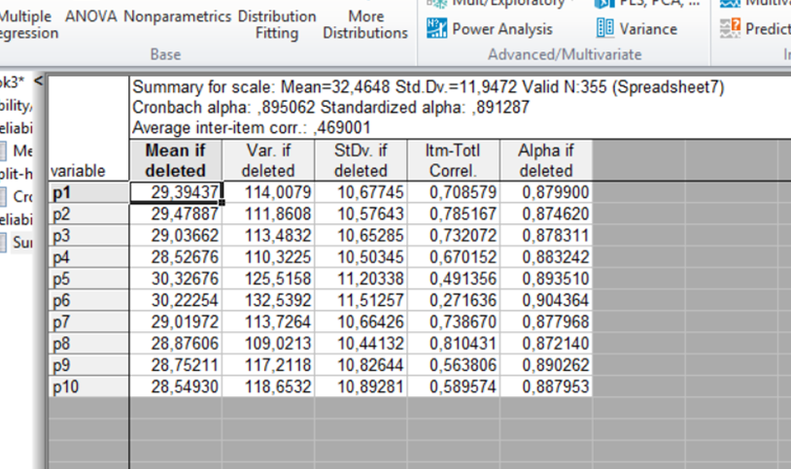
 | Průměr po odstranění | Rozptyl po odstranění | Sm.odchylka po odstranění | Korigovaná korelace celku s položkou | Alfa po odstranění
p1 | 29.39437 | 114.0079 | 10.67745 | 0.708579 | 0.879900
p2 | 29.47887 | 111.8608 | 10.57643 | 0.785167 | 0.874620
p3 | 29.03662 | 113.4832 | 10.65285 | 0.732072 | 0.878311
p4 | 28.52676 | 110.3225 | 10.50345 | 0.670152 | 0.883242
p5 | 30.32676 | 125.5158 | 11.20338 | 0.491356 | 0.893510
p6 | 30.22254 | 132.5392 | 11.51257 | 0.271636 | 0.904364
p7 | 29.01972 | 113.7264 | 10.66426 | 0.738670 | 0.877968
p8 | 28.87606 | 109.0213 | 10.44132 | 0.810431 | 0.872140
p9 | 28.75211 | 117.2118 | 10.82644 | 0.563806 | 0.890262
p10 | 28.54930 | 118.6532 | 10.89281 | 0.589574 | 0.887953

half split reliabilita
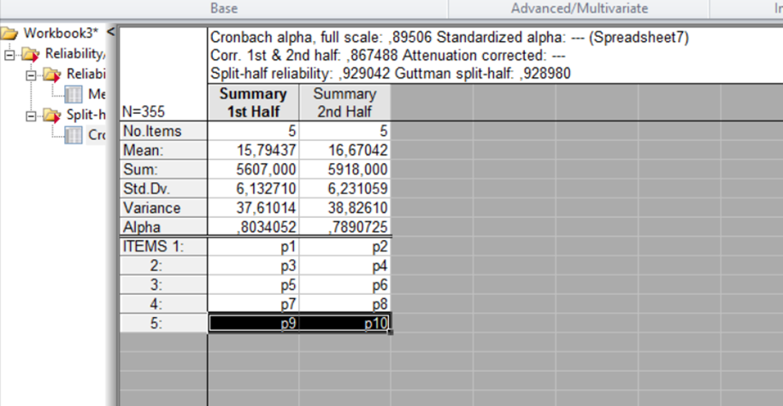
N=355 | Cronbach alha, full scale: 0,89506 Corr. 1st & 2nd half: ,867488 Attenuation corrected: --- Split-half reliability: ,929042 Guttman split-half: ,928980
 | Sum 1.polovina | Sum. 2.polovina
Počet položek | 5 | 5
Průměr: | 15,79437 | 16,67042
Součet: | 5607,000 | 5918,000
Sm. odchylka | 6,132710 | 6,231059
Rozptyl | 37,61014 | 38,82610
Alfa | 0.8034052 | 0.7890725
Položky 1: | p1 | p2
2: | p3 | p4
3: | p5 | p6
4: | p7 | p8
5: | p9 | p10

FA
